상품제안서
소량독판물티슈(10매) | 상품코드: S10717

 |  |  |  |  |  |  | 02-713-8555 | www.synergygift.co.kr
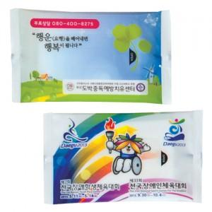

【상세/제작정보】 | 최소수량 2,000개부터 인쇄됩니다. 2,000개 미만은 인쇄불가능

【인쇄/포장옵션】 | 스티커 / 포장불가능

【공급단가】 | 수량 | 2,000~ | 3,000~ | 5,000~ | 10,000~ | 20,000~
*VAT별도 | 단가 | 360원 | 350원 | 340원 | 320원 | 320원

【상품 URL】 | https://www.synergygift.co.kr:443/src/goods_detail.php?gdno=5108

